提案一覧
別紙５
創意工夫・社会性等に関する実施状況 |  |  |  |  | 受注者名、工事名を入力してください。
 |  |  |  |  | 項目、区分、実施内容は、提案シートにプルダウンメニューから入力してください。
受注者 | ㈱□□建設 |  | 工事名 | ○○工事 | 提案シートの順番は創意工夫を先に列挙した後、社会性を列挙してください。
提案(1) | 項 目 | 創意工夫 | 区 分 | 安全衛生関係 | 提案シートに入力した内容が提案一覧に反映されます。
 | 実施内容 | 測量・位置出しにおける工夫 |  |  | 提案数が８以上あるときは、提案シートを追加コピーしてください。
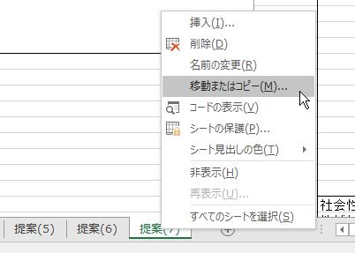
②移動またはコピーを選択
 | 0

①シートを右クリック
提案(2) | 項 目 | 0 | 区 分 | 0
 | 実施内容
 | 0

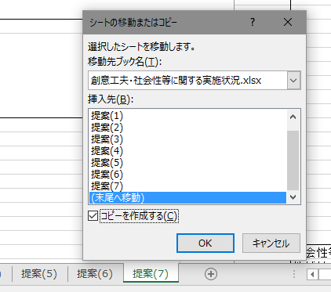
提案(3) | 項 目 | 0 | 区 分 | 0
 | 実施内容
 | 0

③コピー先を選択
④コピーを作成に☑
提案(4) | 項 目 | 0 | 区 分 | 0
 | 実施内容
 | 0

⑤OKを選択
自動付番されます
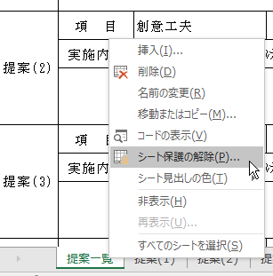
提案(5) | 項 目 | 0 | 区 分 | 0
 | 実施内容
 | 0 |  |  |  | 提案一覧シートの保護を解除し、行末にコピー追加し、追加した提案シート名を入力してください。

②シート保護の解除を選択
提案(6) | 項 目 | 0 | 区 分 | 0
 | 実施内容
 | 0

①シートを右クリック
提案(7) | 項 目 | 0 | 区 分 | 0
 | 実施内容
 | 0

提案(8) | 項 目 | 0 | 区 分 | 0
 | 実施内容
 | 0

